2019_09_data
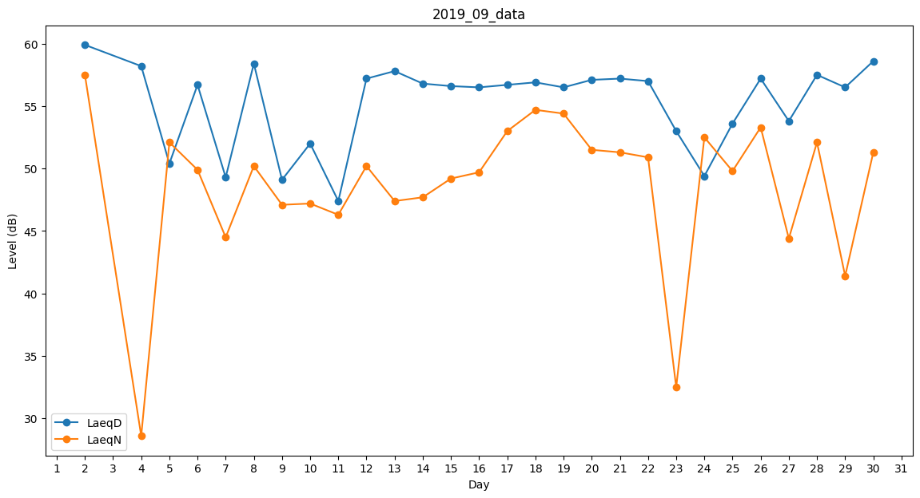
Day | LaeqD | LaeqN
1 | 48.7 | 0
2 | 59.9 | 57.5
3 | 58.4 | 0
4 | 58.2 | 28.6
5 | 50.4 | 52.1
6 | 56.7 | 49.9
7 | 49.3 | 44.5
8 | 58.4 | 50.2
9 | 49.1 | 47.1
10 | 52 | 47.2
11 | 47.4 | 46.3
12 | 57.2 | 50.2
13 | 57.8 | 47.4
14 | 56.8 | 47.7
15 | 56.6 | 49.2
16 | 56.5 | 49.7
17 | 56.7 | 53
18 | 56.9 | 54.7
19 | 56.5 | 54.4
20 | 57.1 | 51.5
21 | 57.2 | 51.3
22 | 57 | 50.9
23 | 53 | 32.5
24 | 49.4 | 52.5
25 | 53.6 | 49.8
26 | 57.2 | 53.3
27 | 53.8 | 44.4
28 | 57.5 | 52.1
29 | 56.5 | 41.4
30 | 58.6 | 51.3

